Таблица
ОТЧЕТ О ФИНАНСОВЫХ РЕЗУЛЬТАТАХ ДЕЯТЕЛЬНОСТИ

 |  | на 1 января 2026 г. |  |  |  | КОДЫ
 |  |  |  |  | Форма по ОКУД | 0503121
 |  |  |  |  | Дата | 01.01.2026

Главный распорядитель, распорядитель, получатель бюджетных средств,
главный администратор, администратор доходов бюджета, |  |  |  |  | по ОКПО
главный администратор, администратор источников |  |  |  |  | ИНН | 4826125402
финансирования дефицита бюджета |  | Управление имущественных и земельных отношений администрации города Липецка |  |  | Глава по БК | 630
Наименование бюджета (публично-правового образования) |  | Бюджет городских округов (ВИД=ГОР) |  |  | по ОКТМО | 42701000
Периодичность: годовая
Единица измерения: руб. |  |  |  |  | по ОКЕИ | 383

Наименование показателя |  | Код | Код по | Бюджетная | Средства во временном | Итого
 |  | строки | КОСГУ | деятельность | распоряжении
1 |  | 2 | 3 | 4 | 5 | 6
Доходы (стр. 020 + стр. 030 + стр. 040 + стр. 050 + стр. 060 + стр. 070 + стр. 090 + стр. 100 + стр. 110) |  | 010 | 100 | 1,934,526,034.58 | - | 1,934,526,034.58

Налоговые доходы |  | 020 | 110 | - | - | -
в том числе:
Доходы от собственности |  | 030 | 120 | 132,661,919.98 | - | 132,661,919.98
в том числе:
Доходы от операционной аренды |  |  | 121 | 83,620,567.15 | - | 83,620,567.15
Платежи при пользовании природными ресурсами |  |  | 123 | 48,295,929.86 | - | 48,295,929.86
Иные доходы от собственности |  |  | 129 | 745,422.97 | - | 745,422.97
Доходы от оказания платных услуг (работ), компенсаций затрат |  | 040 | 130 | 558,036.37 | - | 558,036.37
в том числе:
Доходы от компенсации затрат |  |  | 134 | 558,036.37 | - | 558,036.37
Штрафы, пени, неустойки, возмещения ущерба |  | 050 | 140 | 1,250,870.11 | - | 1,250,870.11
в том числе:
Доходы от штрафных санкций за нарушение законодательства о закупках и нарушение условий контрактов (договоров) |  |  | 141 | 1,064,005.38 | - | 1,064,005.38
Прочие доходы от сумм принудительного изъятия |  |  | 145 | 186,864.73 | - | 186,864.73
Безвозмездные денежные поступления текущего характера |  | 060 | 150 | - | - | -
в том числе:

 |  |  |  |  |  | Форма 0503121 с. 2
Наименование показателя |  | Код | Код по | Бюджетная | Средства | Итого
 |  | строки | КОСГУ | деятельность | во временном
 |  |  |  |  | распоряжении
1 |  | 2 | 3 | 4 | 5 | 6
Безвозмездные денежные поступления капитального характера |  | 070 | 160 | - | - | -
в том числе:
Доходы от операций с активами |  | 090 | 170 | 79,552,878.45 | - | 79,552,878.45
в том числе:
Доходы от выбытия активов |  |  | 172 | 41,876,622.89 | - | 41,876,622.89
Чрезвычайные доходы от операций с активами |  |  | 173 | -7,194,674.62 | - | -7,194,674.62
Доходы от оценки активов и обязательств |  |  | 176 | 44,870,930.18 | - | 44,870,930.18
Прочие доходы |  | 100 | 180 | - | - | -
в том числе:
Безвозмездные неденежные поступления в сектор государственного управления |  | 110 | 190 | 1,720,502,329.67 | - | 1,720,502,329.67
в том числе:
Безвозмездные неденежные поступления капитального характера от сектора государственного управления и организаций государственного сектора |  |  | 195 | 1,562,377,656.18 | - | 1,562,377,656.18
Безвозмездные неденежные поступления капитального характера от организаций (за исключением сектора государственного управления и организаций государственного сектора) |  |  | 196 | 148,144.47 | - | 148,144.47
Прочие неденежные безвозмездные поступления |  |  | 199 | 157,976,529.02 | - | 157,976,529.02
Расходы (стр. 160 + стр. 170 + стр. 190 + стр. 210 + стр. 230 + стр. 240 + стр. 250 + стр. 260 + стр. 270) |  | 150 | 200 | 993,761,229.03 | - | 993,761,229.03
Оплата труда и начисления на выплаты по оплате труда |  | 160 | 210 | 31,276,821.60 | - | 31,276,821.60
в том числе:
Заработная плата |  |  | 211 | 23,860,935.29 | - | 23,860,935.29
Начисления на выплаты по оплате труда |  |  | 213 | 7,184,360.51 | - | 7,184,360.51
Прочие несоциальные выплаты персоналу в натуральной форме |  |  | 214 | 231,525.80 | - | 231,525.80
Оплата работ, услуг |  | 170 | 220 | 9,282,380.10 | - | 9,282,380.10
в том числе:
Услуги связи |  |  | 221 | 226,945.85 | - | 226,945.85
Коммунальные услуги |  |  | 223 | 4,771,665.08 | - | 4,771,665.08
Работы, услуги по содержанию имущества |  |  | 225 | 3,135,532.97 | - | 3,135,532.97
Прочие работы, услуги |  |  | 226 | 1,134,198.64 | - | 1,134,198.64
Страхование |  |  | 227 | 14,037.56 | - | 14,037.56
Обслуживание государственного (муниципального) долга |  | 190 | 230 | - | - | -
в том числе:
Безвозмездные перечисления текущего характера организациям |  | 210 | 240 | 26,180,247.01 | - | 26,180,247.01
в том числе:
Безвозмездные перечисления (передачи) текущего характера сектора государственного управления |  |  | 241 | 26,180,247.01 | - | 26,180,247.01
Безвозмездные перечисления бюджетам |  | 230 | 250 | 4,523,513.10 | - | 4,523,513.10
в том числе:
Перечисления капитального характера другим бюджетам бюджетной системы Российской Федерации |  |  | 254 | 4,523,513.10 | - | 4,523,513.10
Социальное обеспечение |  | 240 | 260 | 1,401,059.89 | - | 1,401,059.89
в том числе:
Социальные пособия и компенсации персоналу в денежной форме |  |  | 266 | 1,401,059.89 | - | 1,401,059.89

 |  |  |  |  |  | Форма 0503121 с. 3
Наименование показателя |  | Код | Код по | Бюджетная | Средства | Итого
 |  | строки | КОСГУ | деятельность | во временном
 |  |  |  |  | распоряжении
1 |  | 2 | 3 | 4 | 5 | 6
Расходы по операциям с активами |  | 250 | 270 | 13,630,710.91 | - | 13,630,710.91
в том числе:
Амортизация |  |  | 271 | 13,245,273.56 | - | 13,245,273.56
Расходование материальных запасов |  |  | 272 | 385,437.35 | - | 385,437.35
Безвозмездные перечисления капитального характера организациям |  | 260 | 280 | 907,430,909.62 | - | 907,430,909.62
в том числе:
Безвозмездные перечисления капитального характера государственным (муниципальным) учреждениям |  |  | 281 | 550,616,936.88 | - | 550,616,936.88
Безвозмездные перечисления капитального характера некоммерческим организациям и физическим лицам - производителям товаров, работ и услуг |  |  | 286 | 356,813,972.74 | - | 356,813,972.74
Прочие расходы |  | 270 | 290 | 35,586.80 | - | 35,586.80
в том числе:
Налоги, пошлины и сборы |  |  | 291 | 13,606.00 | - | 13,606.00
Иные выплаты текущего характера организациям |  |  | 297 | 21,980.80 | - | 21,980.80
Чистый операционный результат |  | 300 |  | 940,764,805.55 | - | 940,764,805.55
(стр. 301–стр. 302); (стр. 310+стр. 410)
Операционный результат до налогообложения (стр. 010–стр. 150) |  | 301 |  | 940,764,805.55 | - | 940,764,805.55
в том числе:

 |  |  |  |  |  | Форма 0503121 с. 4
Наименование показателя |  | Код | Код по | Бюджетная | Средства | Итого
 |  | строки | КОСГУ | деятельность | во временном
 |  |  |  |  | распоряжении
1 |  | 2 | 3 | 4 | 5 | 6
 |  |  |  |  |  | Форма 0503121 с. 5
Наименование показателя |  | Код | Код по | Бюджетная | Средства | Итого
 |  | строки | КОСГУ | деятельность | во временном
 |  |  |  |  | распоряжении
1 |  | 2 | 3 | 4 | 5 | 6

Наименование показателя |  | Код | Код по | Бюджетная | Средства | Итого
 |  | строки | КОСГУ | деятельность | во временном
 |  |  |  |  | распоряжении
1 |  | 2 | 3 | 4 | 5 | 6
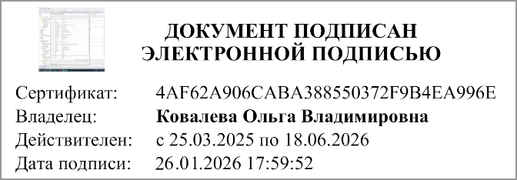

Руководитель |  |  |  | Главный бухгалтер
 | (подпись) | (расшифровка подписи) |  |  | (подпись) | (расшифровка подписи)

 | Централизованная бухгалтерия

 |  |  |  | (наименование, ОГРН, ИНН, КПП, местонахождение)

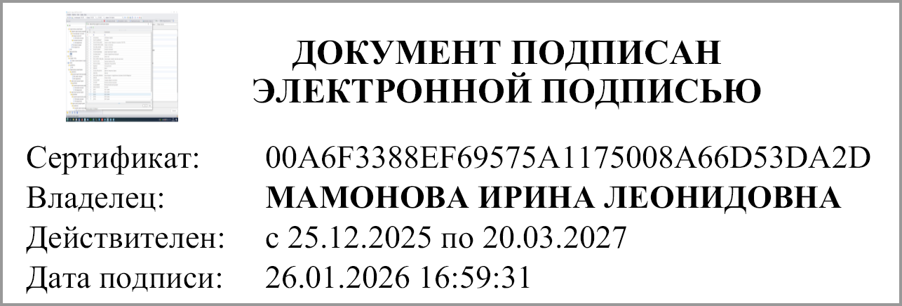

 |  | Руководитель
 |  | (уполномоченное лицо) |  | (должность) | (подпись) | (расшифровка подписи)

Исполнитель
 | (должность) |  | (подпись) |  | (расшифровка подписи) | (телефон, e-mail)

"01" января 2026 г.

Документ подписан электронной подписью. Руководитель(Ковалева Ольга Владимировна, Сертификат: 4AF62A906CABA388550372F9B4EA996E, Действителен: с 25.03.2025 по 18.06.2026), Руководитель централизованной бухгалтерии(МАМОНОВА ИРИНА ЛЕОНИДОВНА, Сертификат: 00A6F3388EF69575A1175008A66D53DA2D, Действителен: с 25.12.2025 по 20.03.2027), Главный бухгалтер(Лазнева Наталия Валерьевна, Сертификат: 00B156CA8ED4B7E96A4323A69EEC6DCF27, Действителен: с 11.11.2025 по 04.02.2027)

